decision tree-1
Arranged by rank
Age | Experience | Rank | Nationality | Go | go | based on rank
42 | 12 | 4 | USA | NO | 0 | no | yes | p1 | p2 | 1-p1 | 1-p2
52 | 4 | 4 | USA | NO | 0 | 6 | 7 | 0.46153846154 | 0.53846153846 | 0.53846153846 | 0.46153846154
44 | 14 | 5 | UK | NO | 0 |  | gini=sum(pi*(1-pi)) |  | 0.49704142012 | entropy=sum(pi*log2pi) |  | 0.99572745208
24 | 3 | 5 | USA | NO | 0
23 | 4 | 6 | N | NO | 0 | Rank less than 6.5: |  |  | Rank greater than 6.5
66 | 3 | 7 | N | YES | 1 | no | yes |  | no | yes
52 | 13 | 7 | N | YES | 1 | 5 | 0 |  | 1 | 7
18 | 3 | 7 | UK | YES | 1 | gini | 0 |  | p1 | p2 | 1-p1 | 1-p2
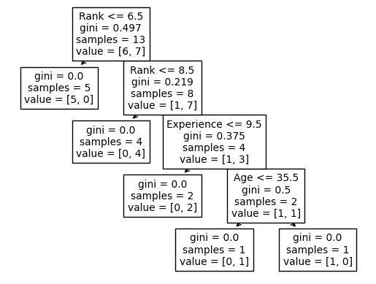
43 | 21 | 8 | USA | YES | 1 |  |  |  | 0.125 | 0.875 | 0.875 | 0.125
36 | 10 | 9 | UK | NO | 0 |  |  |  | gini: | 0.21875
35 | 14 | 9 | UK | YES | 1
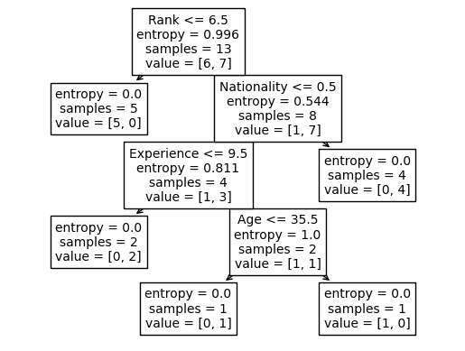
35 | 5 | 9 | N | YES | 1
45 | 9 | 9 | UK | YES | 1

decision tree-2
sepal_length | sepal_width | petal_length | petal_width | species | species
5.1 | 3.5 | 1.4 | 0.2 | Iris-setosa | 1
4.9 | 3 | 1.4 | 0.2 | Iris-setosa | 1 | count | setosa | versicolor | viriginica | total
4.7 | 3.2 | 1.3 | 0.2 | Iris-setosa | 1 |  | 50 | 50 | 50 | 150
4.6 | 3.1 | 1.5 | 0.2 | Iris-setosa | 1 | pi | 0.33333333333 | 0.33333333333 | 0.33333333333
5 | 3.6 | 1.4 | 0.2 | Iris-setosa | 1 | entropy | 1.5849625007
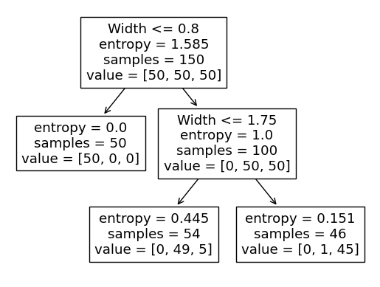
5.4 | 3.9 | 1.7 | 0.4 | Iris-setosa | 1
4.6 | 3.4 | 1.4 | 0.3 | Iris-setosa | 1
5 | 3.4 | 1.5 | 0.2 | Iris-setosa | 1
4.4 | 2.9 | 1.4 | 0.2 | Iris-setosa | 1
4.9 | 3.1 | 1.5 | 0.1 | Iris-setosa | 1
5.4 | 3.7 | 1.5 | 0.2 | Iris-setosa | 1
4.8 | 3.4 | 1.6 | 0.2 | Iris-setosa | 1
4.8 | 3 | 1.4 | 0.1 | Iris-setosa | 1
4.3 | 3 | 1.1 | 0.1 | Iris-setosa | 1
5.8 | 4 | 1.2 | 0.2 | Iris-setosa | 1
5.7 | 4.4 | 1.5 | 0.4 | Iris-setosa | 1
5.4 | 3.9 | 1.3 | 0.4 | Iris-setosa | 1
5.1 | 3.5 | 1.4 | 0.3 | Iris-setosa | 1
5.7 | 3.8 | 1.7 | 0.3 | Iris-setosa | 1
5.1 | 3.8 | 1.5 | 0.3 | Iris-setosa | 1
5.4 | 3.4 | 1.7 | 0.2 | Iris-setosa | 1
5.1 | 3.7 | 1.5 | 0.4 | Iris-setosa | 1
4.6 | 3.6 | 1 | 0.2 | Iris-setosa | 1
5.1 | 3.3 | 1.7 | 0.5 | Iris-setosa | 1
4.8 | 3.4 | 1.9 | 0.2 | Iris-setosa | 1
5 | 3 | 1.6 | 0.2 | Iris-setosa | 1
5 | 3.4 | 1.6 | 0.4 | Iris-setosa | 1
5.2 | 3.5 | 1.5 | 0.2 | Iris-setosa | 1
5.2 | 3.4 | 1.4 | 0.2 | Iris-setosa | 1
4.7 | 3.2 | 1.6 | 0.2 | Iris-setosa | 1
4.8 | 3.1 | 1.6 | 0.2 | Iris-setosa | 1
5.4 | 3.4 | 1.5 | 0.4 | Iris-setosa | 1
5.2 | 4.1 | 1.5 | 0.1 | Iris-setosa | 1
5.5 | 4.2 | 1.4 | 0.2 | Iris-setosa | 1
4.9 | 3.1 | 1.5 | 0.1 | Iris-setosa | 1
5 | 3.2 | 1.2 | 0.2 | Iris-setosa | 1
5.5 | 3.5 | 1.3 | 0.2 | Iris-setosa | 1
4.9 | 3.1 | 1.5 | 0.1 | Iris-setosa | 1
4.4 | 3 | 1.3 | 0.2 | Iris-setosa | 1
5.1 | 3.4 | 1.5 | 0.2 | Iris-setosa | 1
5 | 3.5 | 1.3 | 0.3 | Iris-setosa | 1
4.5 | 2.3 | 1.3 | 0.3 | Iris-setosa | 1
4.4 | 3.2 | 1.3 | 0.2 | Iris-setosa | 1
5 | 3.5 | 1.6 | 0.6 | Iris-setosa | 1
5.1 | 3.8 | 1.9 | 0.4 | Iris-setosa | 1
4.8 | 3 | 1.4 | 0.3 | Iris-setosa | 1
5.1 | 3.8 | 1.6 | 0.2 | Iris-setosa | 1
4.6 | 3.2 | 1.4 | 0.2 | Iris-setosa | 1
5.3 | 3.7 | 1.5 | 0.2 | Iris-setosa | 1
5 | 3.3 | 1.4 | 0.2 | Iris-setosa | 1
7 | 3.2 | 4.7 | 1.4 | Iris-versicolor | 2
6.4 | 3.2 | 4.5 | 1.5 | Iris-versicolor | 2
6.9 | 3.1 | 4.9 | 1.5 | Iris-versicolor | 2
5.5 | 2.3 | 4 | 1.3 | Iris-versicolor | 2
6.5 | 2.8 | 4.6 | 1.5 | Iris-versicolor | 2
5.7 | 2.8 | 4.5 | 1.3 | Iris-versicolor | 2
6.3 | 3.3 | 4.7 | 1.6 | Iris-versicolor | 2
4.9 | 2.4 | 3.3 | 1 | Iris-versicolor | 2
6.6 | 2.9 | 4.6 | 1.3 | Iris-versicolor | 2
5.2 | 2.7 | 3.9 | 1.4 | Iris-versicolor | 2
5 | 2 | 3.5 | 1 | Iris-versicolor | 2
5.9 | 3 | 4.2 | 1.5 | Iris-versicolor | 2
6 | 2.2 | 4 | 1 | Iris-versicolor | 2
6.1 | 2.9 | 4.7 | 1.4 | Iris-versicolor | 2
5.6 | 2.9 | 3.6 | 1.3 | Iris-versicolor | 2
6.7 | 3.1 | 4.4 | 1.4 | Iris-versicolor | 2
5.6 | 3 | 4.5 | 1.5 | Iris-versicolor | 2
5.8 | 2.7 | 4.1 | 1 | Iris-versicolor | 2
6.2 | 2.2 | 4.5 | 1.5 | Iris-versicolor | 2
5.6 | 2.5 | 3.9 | 1.1 | Iris-versicolor | 2
5.9 | 3.2 | 4.8 | 1.8 | Iris-versicolor | 2
6.1 | 2.8 | 4 | 1.3 | Iris-versicolor | 2
6.3 | 2.5 | 4.9 | 1.5 | Iris-versicolor | 2
6.1 | 2.8 | 4.7 | 1.2 | Iris-versicolor | 2
6.4 | 2.9 | 4.3 | 1.3 | Iris-versicolor | 2
6.6 | 3 | 4.4 | 1.4 | Iris-versicolor | 2
6.8 | 2.8 | 4.8 | 1.4 | Iris-versicolor | 2
6.7 | 3 | 5 | 1.7 | Iris-versicolor | 2
6 | 2.9 | 4.5 | 1.5 | Iris-versicolor | 2
5.7 | 2.6 | 3.5 | 1 | Iris-versicolor | 2
5.5 | 2.4 | 3.8 | 1.1 | Iris-versicolor | 2
5.5 | 2.4 | 3.7 | 1 | Iris-versicolor | 2
5.8 | 2.7 | 3.9 | 1.2 | Iris-versicolor | 2
6 | 2.7 | 5.1 | 1.6 | Iris-versicolor | 2
5.4 | 3 | 4.5 | 1.5 | Iris-versicolor | 2
6 | 3.4 | 4.5 | 1.6 | Iris-versicolor | 2
6.7 | 3.1 | 4.7 | 1.5 | Iris-versicolor | 2
6.3 | 2.3 | 4.4 | 1.3 | Iris-versicolor | 2
5.6 | 3 | 4.1 | 1.3 | Iris-versicolor | 2
5.5 | 2.5 | 4 | 1.3 | Iris-versicolor | 2
5.5 | 2.6 | 4.4 | 1.2 | Iris-versicolor | 2
6.1 | 3 | 4.6 | 1.4 | Iris-versicolor | 2
5.8 | 2.6 | 4 | 1.2 | Iris-versicolor | 2
5 | 2.3 | 3.3 | 1 | Iris-versicolor | 2
5.6 | 2.7 | 4.2 | 1.3 | Iris-versicolor | 2
5.7 | 3 | 4.2 | 1.2 | Iris-versicolor | 2
5.7 | 2.9 | 4.2 | 1.3 | Iris-versicolor | 2
6.2 | 2.9 | 4.3 | 1.3 | Iris-versicolor | 2
5.1 | 2.5 | 3 | 1.1 | Iris-versicolor | 2
5.7 | 2.8 | 4.1 | 1.3 | Iris-versicolor | 2
6.3 | 3.3 | 6 | 2.5 | Iris-virginica | 3
5.8 | 2.7 | 5.1 | 1.9 | Iris-virginica | 3
7.1 | 3 | 5.9 | 2.1 | Iris-virginica | 3
6.3 | 2.9 | 5.6 | 1.8 | Iris-virginica | 3
6.5 | 3 | 5.8 | 2.2 | Iris-virginica | 3
7.6 | 3 | 6.6 | 2.1 | Iris-virginica | 3
4.9 | 2.5 | 4.5 | 1.7 | Iris-virginica | 3
7.3 | 2.9 | 6.3 | 1.8 | Iris-virginica | 3
6.7 | 2.5 | 5.8 | 1.8 | Iris-virginica | 3
7.2 | 3.6 | 6.1 | 2.5 | Iris-virginica | 3
6.5 | 3.2 | 5.1 | 2 | Iris-virginica | 3
6.4 | 2.7 | 5.3 | 1.9 | Iris-virginica | 3
6.8 | 3 | 5.5 | 2.1 | Iris-virginica | 3
5.7 | 2.5 | 5 | 2 | Iris-virginica | 3
5.8 | 2.8 | 5.1 | 2.4 | Iris-virginica | 3
6.4 | 3.2 | 5.3 | 2.3 | Iris-virginica | 3
6.5 | 3 | 5.5 | 1.8 | Iris-virginica | 3
7.7 | 3.8 | 6.7 | 2.2 | Iris-virginica | 3
7.7 | 2.6 | 6.9 | 2.3 | Iris-virginica | 3
6 | 2.2 | 5 | 1.5 | Iris-virginica | 3
6.9 | 3.2 | 5.7 | 2.3 | Iris-virginica | 3
5.6 | 2.8 | 4.9 | 2 | Iris-virginica | 3
7.7 | 2.8 | 6.7 | 2 | Iris-virginica | 3
6.3 | 2.7 | 4.9 | 1.8 | Iris-virginica | 3
6.7 | 3.3 | 5.7 | 2.1 | Iris-virginica | 3
7.2 | 3.2 | 6 | 1.8 | Iris-virginica | 3
6.2 | 2.8 | 4.8 | 1.8 | Iris-virginica | 3
6.1 | 3 | 4.9 | 1.8 | Iris-virginica | 3
6.4 | 2.8 | 5.6 | 2.1 | Iris-virginica | 3
7.2 | 3 | 5.8 | 1.6 | Iris-virginica | 3
7.4 | 2.8 | 6.1 | 1.9 | Iris-virginica | 3
7.9 | 3.8 | 6.4 | 2 | Iris-virginica | 3
6.4 | 2.8 | 5.6 | 2.2 | Iris-virginica | 3
6.3 | 2.8 | 5.1 | 1.5 | Iris-virginica | 3
6.1 | 2.6 | 5.6 | 1.4 | Iris-virginica | 3
7.7 | 3 | 6.1 | 2.3 | Iris-virginica | 3
6.3 | 3.4 | 5.6 | 2.4 | Iris-virginica | 3
6.4 | 3.1 | 5.5 | 1.8 | Iris-virginica | 3
6 | 3 | 4.8 | 1.8 | Iris-virginica | 3
6.9 | 3.1 | 5.4 | 2.1 | Iris-virginica | 3
6.7 | 3.1 | 5.6 | 2.4 | Iris-virginica | 3
6.9 | 3.1 | 5.1 | 2.3 | Iris-virginica | 3
5.8 | 2.7 | 5.1 | 1.9 | Iris-virginica | 3
6.8 | 3.2 | 5.9 | 2.3 | Iris-virginica | 3
6.7 | 3.3 | 5.7 | 2.5 | Iris-virginica | 3
6.7 | 3 | 5.2 | 2.3 | Iris-virginica | 3
6.3 | 2.5 | 5 | 1.9 | Iris-virginica | 3
6.5 | 3 | 5.2 | 2 | Iris-virginica | 3
6.2 | 3.4 | 5.4 | 2.3 | Iris-virginica | 3
5.9 | 3 | 5.1 | 1.8 | Iris-virginica | 3

